ES和JS的关系
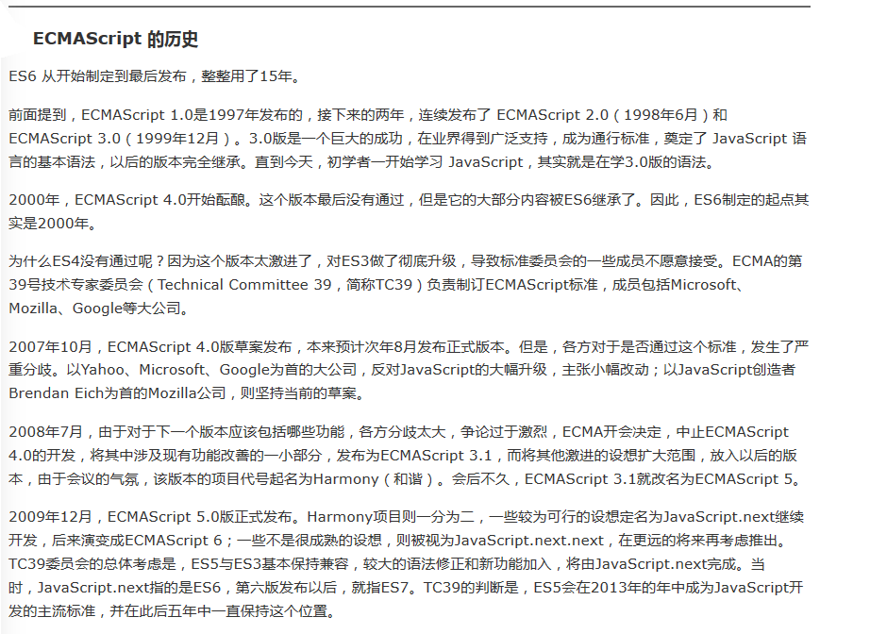
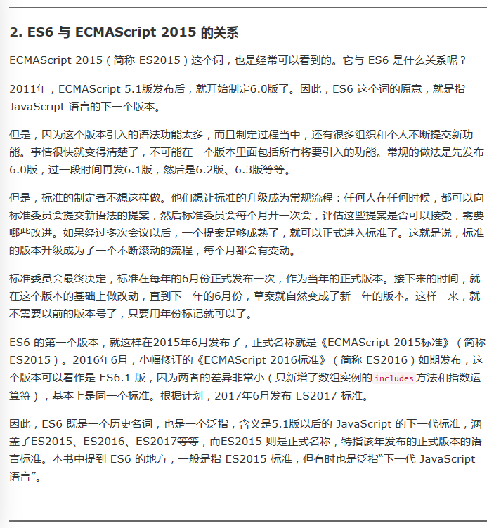
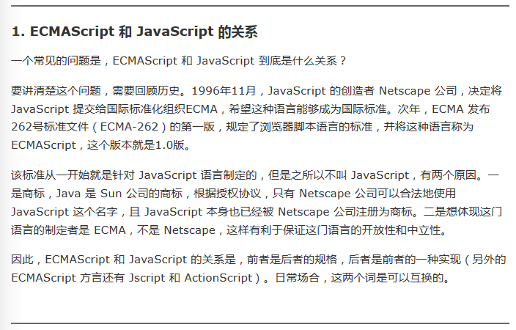

Javascript
ECMAScript 有 5 种原始类型（primitive type），即 Undefined、Null、Boolean、Number 和 String。 |  |  |  |  |  |  |  |  |  |  |  | 基本类型
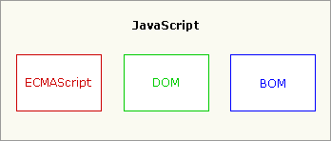
 |  |  |  |  |  |  | ECMAScript：一种由Ecma国际（前身为欧洲计算机制造商协会）通过ECMA-262标准化的脚本程序设计语言。这种语言在万 维网上应用广泛，它往往被称为JavaScript或JScript，但实际上后两者是ECMA-262标准的实现和扩展。

 |  |  |  |  |  |  | 2011年6月，ECMAscript 5.1版发布
 |  |  |  |  |  |  | 2015年6月，ECMAScript 6预计将发布正式版本

Number数据类型 |  |  | 64 位双精度数值 |  | %取模 | 5%2=1
 | 整数值和浮点值之间没有区别：JavaScript 数字可以是两种类型中的任意一种（在内部，JavaScript 作为浮点值表示所有数字）。
 | 进制（前缀）：
 |  | “0x”：十六
 |  | “0”：八[0-7]
 | NaN：非数字值 |  | isNaN() 全局函数来判断一个值是否是 NaN 值
 | 小数运算a.x-a.y的值不准确 alert(0.1 + 0.2);//弹出: 0.30000000000000004 |  |  |  |  |  |  | 这条规则对已.NET同样适用，这就是为什么金额计算使用decimal，而不用float和double的原因
 |  |  |  | 用于条件判定认为是false：if(0.1+0.2==0.3)

判定对象是否存在（赋值）
 | 1 | typeof XX | typeof(XX) | 区别：若变量未声明【2】会发生异常
 | 2 | ！XX
 | 3 | ==
 | 4 | ===
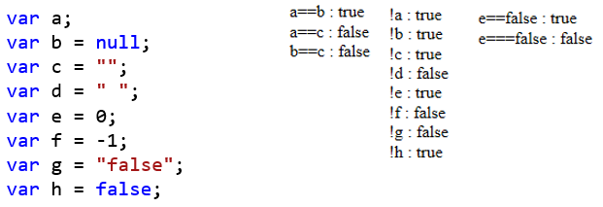

 | 德·摩根定理
 |  | (!A) && (!B) == !(A || B) |  |  |  |  | (!A) || (!B) == !(A && B)

eval()
 | 动态执行JS

String |  | ECMAScript 的字符串是不可变的：对于replace、substr来说返回结果，原字符串不会变
 | slice(startIndex,Endindex) |  |  |  | startIndex:包含 Endindex: 不包含 |  |  | 不会破坏源字符串【Clone】 |  |  |  | ※同样适用的数组
 | substring(startIndex,Endindex)
 | substr(startIndex,Length)
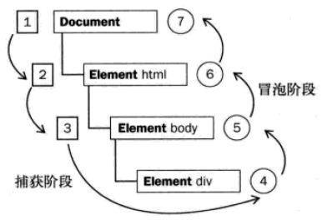
addEventListener()／removeEventListener()方法 |  |  |  |  |  | IE9.0から
 | element.addEventListener(event, function, useCapture);
 |  | 第一个参数是事件的类型 (如 "click" 或 "mousedown").
 |  | 第二个参数是事件触发后调用的函数。
 |  | 第三个参数是个布尔值用于描述事件是冒泡还是捕获。该参数是可选的。默认值为 false, 即冒泡传递，当值为 true 时, 事件使用捕获传递。

void
 | 对任何值返回 undefined。该运算符通常用于避免输出不应该输出的值
 |  | <a href="javascript:void(window.open('about:blank'))">Click me</a>
 |  | 如果没有void()，可看到当前画面上显示 "[object]"。这是因为 window.open() 方法返回了新打开的窗口的引用。然后该对象将被转换成要显示的字符串。

对象 |  | ECMA-262 把对象（object）定义为“属性的无序集合，每个属性存放一个原始值、对象或函数”。 |  |  |  |  |  |  |  | 命名空间 |  | 简写：{} | 扩展：命名空间
 |  | var a={}; | 《=等价于=》 | var a=new Object();

 |  |  |  | |----> | C#中[ExpandoObject 类]跟此方式类似
 | Expando属性和方法 |  |  | |------ | Expando：ExpandObject扩展对象 |  |  |  | hasOwnProperty |  | 判断一个对象是否包含自定义属性而不是原型链上的属性 |  |  |  |  | 以function方式定义的类，成员变量必须以this.开头，否则无法访问到
 |  | 可以将任何属性/方法挂靠到任何对象上，包括JS内部对象！ |  |  |  |  |  |  | IsPrototypeOf(object) 判断该对象是否为另一个对象的原型
 |  | 写法（扩展函数与属性写法相同）：
 |  |  | instanceName.ExpandPro=123 |  |  | instanceName["ExpandPro"]=123 |  |  |  |  | 区别： Expando是挂靠在当前实例[instance]上 prototype是挂靠在类型[Class]上

 | prototype关键字 |  |  | 原型对象Key
 |  | 为对象的类返回原型的引用
 |  |  | ClassName.prototype.Xxproperty=123

 | Function 对象 |  | .length：参数个数 |  | arguments
 |  | 构造函数： | Function ('parm1', 'parm2', … , 'parmN', 'function body')

 |  | 记得下面这个函数吗？ |  |  |  |  |  |  |  |  | function doAdd(iNum) { |  |  |  | var doAdd = new Function("iNum", "alert(iNum + 20)");
 |  | function sayHi(sName, sMessage) { |  |  |  |  |  |  |  |  | alert(iNum + 20); |  |  | ==》 | var doAdd = new Function("iNum", "alert(iNum + 10)");
 |  | alert("Hello " + sName + sMessage); |  |  |  |  |  |  |  |  | } |  |  |  | doAdd(10);
 |  | }
 |  |  |  |  |  |  |  |  |  |  | function doAdd(iNum) {
 |  | 还可以这样定义它： |  |  |  |  |  |  |  |  | alert(iNum + 10);
 |  | var sayHi |  |  |  |  |  |  |  |  | }
 |  | =
 |  | new Function("sName", "sMessage", "alert(\"Hello \" + sName + sMessage);"); |  |  |  |  |  |  |  |  | doAdd(10); |  | //输出 "20"

 |  | ※Function 对象也有与所有对象共享的 valueOf() 方法和 toString() 方法。这两个方法返回的都是函数的源代码，在调试时尤其有用。

 |  |  | 按值传递 |  | |=======> | 同样适用于C#、JAVA/、VB.NET
 |  |  | 传值 | 传址

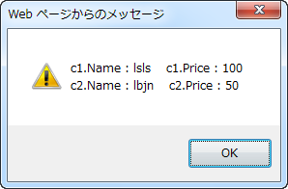
 |  | 例： | var Car = function (name, price) {
 |  |  | this.Name = name;
 |  |  | this.Price = price;
 |  |  | }
 |  |  | function changeCar1(c) {
 |  |  | c.Name = 'lsls';
 |  |  | c.Price = 100;
 |  |  | }
 |  |  | function changeCar2(c) {
 |  |  | c = new Car('msld', 1234);
 |  |  | }

 |  |  | var c1 = new Car('lbjn', 20);
 |  |  | var c2 = new Car('lbjn', 50);
 |  |  | changeCar1(c1);
 |  |  | changeCar2(c2);
 |  |  | alert('c1.Name : ' + c1.Name + ' c1.Price : ' + c1.Price + '\n' + 'c2.Name : ' + c2.Name + ' c2.Price : ' + c2.Price);

 | Array 对象 |  | 简写：[ ]
 |  | var a=[ ]; | 《=等价于=》 | var a=new Array();

 | 定义类或对象
 |  | 原始的方式
 |  |  | var oCar = new Object;
 |  |  | oCar.color = "blue";
 |  |  | oCar.doors = 4;
 |  |  | oCar.mpg = 25;
 |  |  | oCar.showColor = function () {
 |  |  | alert(this.color);
 |  |  | };

 |  | 构造函数方式
 |  |  | function Car(sColor, iDoors, iMpg) {
 |  |  | this.color = sColor;
 |  |  | this.doors = iDoors;
 |  |  | this.mpg = iMpg;
 |  |  | this.showColor = function () {
 |  |  | alert(this.color);
 |  |  | };
 |  |  | }
 |  |  | var oCar1 = new Car("red", 4, 23);
 |  |  | var oCar2 = new Car("blue", 3, 25);

 |  | 原型方式
 |  |  | function Car() {
 |  |  | } |  |  |  | 调用 new Car() 时，原型的所有属性[prototype](引用类型的属性除外)都被立即赋予[Clone]要创建的对象
 |  |  |  |  |  |  |  | 也就是说所有的prototype属性都是copy的，但是函数是引用
 |  |  | Car.prototype.color = "blue"; |  |  |  |  | var c1 = new Car();
 |  |  | Car.prototype.doors = 4; |  |  |  |  | var c2 = new Car();
 |  |  | Car.prototype.mpg = 25; |  |  |  |  | c1.doors=100
 |  |  | Car.prototype.showColor = function () { |  |  |  |  | console.log(c2.doors) |  |  | //4
 |  |  | alert(this.color);
 |  |  | }; |  |  |  | 使用这种方式，还能用 instanceof 运算符检查给定变量指向的对象的类型。
 |  |  | var oCar1 = new Car(); |  |  |  | oCar1 instanceof Car
 |  |  | var oCar2 = new Car();

 |  | 混合的构造函数/原型方式
 |  |  | function Car(sColor, iDoors, iMpg) {
 |  |  | this.color = sColor;
 |  |  | this.doors = iDoors;
 |  |  | this.mpg = iMpg;
 |  |  | this.drivers = new Array("Mike", "John"); |  |  |  | 此数组(引用类型)仅属于一个实例
 |  |  | }
 |  |  | Car.prototype.showColor = function () {
 |  |  | alert(this.color);
 |  |  | };
 |  |  | var oCar1 = new Car("red", 4, 23);
 |  |  | var oCar2 = new Car("blue", 3, 25);
 |  |  | oCar1.drivers.push("Bill");
 |  |  | alert(oCar1.drivers);//输出 "Mike,John,Bill"
 |  |  | alert(oCar2.drivers);//输出 "Mike,John"

 |  | 动态原型方法
 |  |  | function Car(sColor, iDoors, iMpg) {
 |  |  | this.color = sColor;
 |  |  | this.doors = iDoors;
 |  |  | this.mpg = iMpg;
 |  |  | this.drivers = new Array("Mike", "John");
 |  |  | if (typeof Car._initialized == "undefined") { |  |  |  | 防止创建多个Function对象
 |  |  | Car.prototype.showColor = function () {
 |  |  | alert(this.color);
 |  |  | };
 |  |  | Car._initialized = true;
 |  |  | }
 |  |  | }

 | 继承机制
 |  | 对象冒充
 |  |  | function ClassA(sColor) {
 |  |  | this.color = sColor;
 |  |  | this.sayColor = function () {
 |  |  | alert(this.color);
 |  |  | };
 |  |  | }
 |  |  | function ClassB(sColor, sName) {
 |  |  | this.newMethod = ClassA;
 |  |  | this.newMethod(sColor); |  |  |  |  |  | 执行完这行代码后，ClassA的所有属性和方法都已经给了ClassB（重点：this）
 |  |  | delete this.newMethod;//删除了对 ClassA 的引用，这样以后就不能再调用它

 |  |  | this.name = sName; |  |  |  |  |  |  | 所有新属性和新方法都必须在删除了新方法的代码行后定义。否则，可能会覆盖超类的相关属性和方法
 |  |  | this.sayName = function () {
 |  |  | alert(this.name);
 |  |  | };
 |  |  | }
 |  |  | var objA = new ClassA("blue"); |  |  |  |  |  |  | 弊端：如果存在两个类 ClassX 和 ClassY 具有同名的属性或方法，ClassY 具有高优先级。因为它从后面的类继承
 |  |  | var objB = new ClassB("red", "John");
 |  |  | objA.sayColor(); | //输出 "blue"
 |  |  | objB.sayColor(); | //输出 "red"
 |  |  | objB.sayName(); |  | //输出 "John"
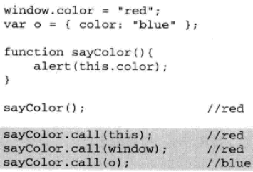
 |  | call()／apply() 方法
 |  |  | function ClassA(sColor) {
 |  |  | //if (this instanceof ClassA) { |  |  |  |  | 如果加上这个if判定，那么ClassB就无法访问到ClassA的内容了
 |  |  | this.color = sColor;
 |  |  | this.sayColor = function () {
 |  |  | alert(this.color);
 |  |  | };
 |  |  | //}
 |  |  | }
 |  |  | function ClassB(sColor, sName) {
 |  |  | ClassA.call(this, sColor); |  |  |  | 二选一 | 第一个参数是 obj，说明应该赋予 sayColor() 函数中的 this 关键字值是 obj。第二个和第三个参数是字符串
 |  |  | ClassA.apply(this, new Array(sColor)); |  |  |  |  | 第一个参数仍是 obj，说明应该赋予 sayColor() 函数中的 this 关键字值是 obj。第二个参数是由两个字符串构成的数组
 |  |  | this.name = sName;
 |  |  | this.sayName = function () {
 |  |  | alert(this.name);
 |  |  | };
 |  |  | }

 |  | 原型链
 |  | 参照sheet【原型链】

 | 计时事件
 |  | setInterval() - 间隔指定的毫秒数不停地执行指定的代码。 |  |  |  |  | 只执行N次，直到停止
 |  |  | myVar=window.setInterval(函数,间隔的毫秒数);
 |  |  | 停止执行:window.clearInterval(myVar)

 |  | setTimeout() - 暂停指定的毫秒数后执行指定的代码 |  |  |  | 只执行一次
 |  |  | myVar=window.setTimeout(含有JS语句的字符串[ "alert('5 seconds!')"]或者对函数的调用["alertMsg()"],毫秒数);
 |  |  | 停止执行:window.clearTimeout(myVar)

 | JavaScript是单线程执行的，无法同时执行多段代码。当某一段代码正在执行的时候，所有后续的异步任务(如鼠标点击、setTimeout等)都必须等待，形成一个队列。
 | 一旦当前任务执行完毕，再从队列中取出下一个任务，这也常被称为 “阻塞式执行”。
 | 所以一次鼠标点击，或是计时器到达时间点，或是Ajax请求完成触发了回调函数，这些事件处理程序或回调函数都不会立即运行，而是立即排队，一旦线程有空闲就执行。
 | 假如当前 JavaScript线程正在执行一段很耗时的代码，此时发生了一次鼠标点击，那么事件处理程序就被阻塞，用户也无法立即看到反馈，事件处理程序会被放入任务队列，直到前面的代码结束以后才会开始执行。
 | 如果代码中设定了一个 setTimeout，那么浏览器便会在合适的时间，将代码插入任务队列，如果这个时间设为 0，就代表立即插入队列，但不是立即执行，仍然要等待前面代码执行完毕。
 | 所以 setTimeout 并不能保证执行的时间，是否及时执行取决于 JavaScript 线程是拥挤还是空闲。

 | 异常处理
 |  | function myFunction() {
 |  | try {
 |  | var x = document.getElementById("demo").value;
 |  | if (x == "") throw "empty";
 |  | if (isNaN(x)) throw "not a number";
 |  | if (x > 10) throw "too high";
 |  | if (x < 5) throw "too low";
 |  | }
 |  | catch (err) {
 |  | var y = document.getElementById("mess");
 |  | y.innerHTML = "Error: " + err + ".";
 |  | }
 |  | }

关于JS字符集
代码点大于0xFFFF的字符会被拆成一个高代理和一个的代理的2个char
UCS-2 编码
 只支持16位(2 byte)
 since:1990
UTF-16 编码
 支持16位和32位(2 byte & 4 byte)
 since:1996.7
关系：
UTF-16的BMP等于UCS-2
char只能表示0x0000~0xFFFF范围的字符
产生了：
高代理：0xD800~0xDBFF
低代理：0xDC00~0xDFFF
导致的后果
JavaScript
 since:1995.5
 只能用UCS-2(即只支持16位的UTF-16)
Java<JVM>
 since:1996.1
 只能用UCS-2(即只支持16位的UTF-16)
出生时间太晚，
JavaScript和java都没赶上
出生时间比JavaScript和java早，都用了它

原型链
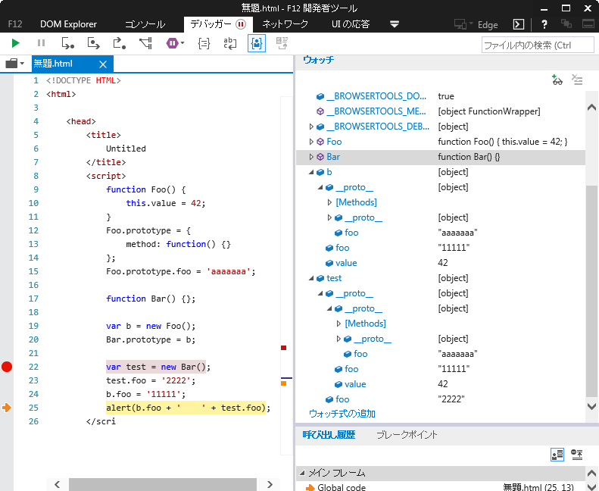
 | 原型
is包含
Not指向

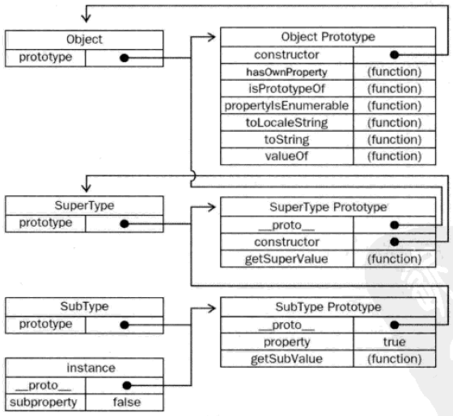
constructor
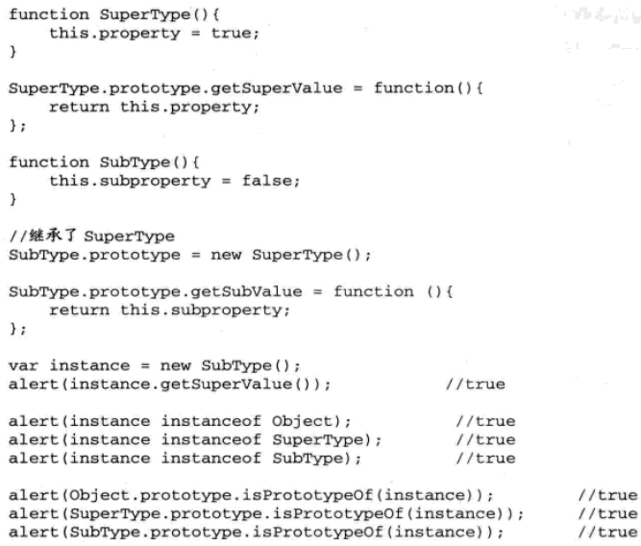

 | 当实例想改变原型对象中的属性的值时，实际上改变的不是原型中的值，而是在
 | 当前实例中追加一个与原型中属性相同名称的属性，而原型中的这个属性是不会改变的。
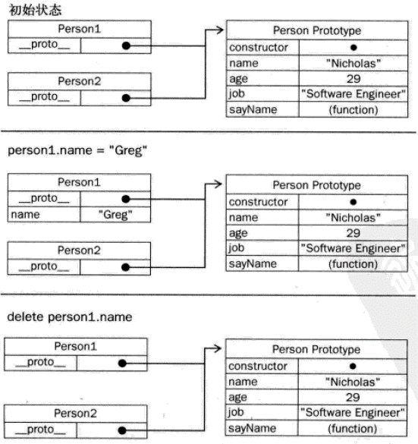

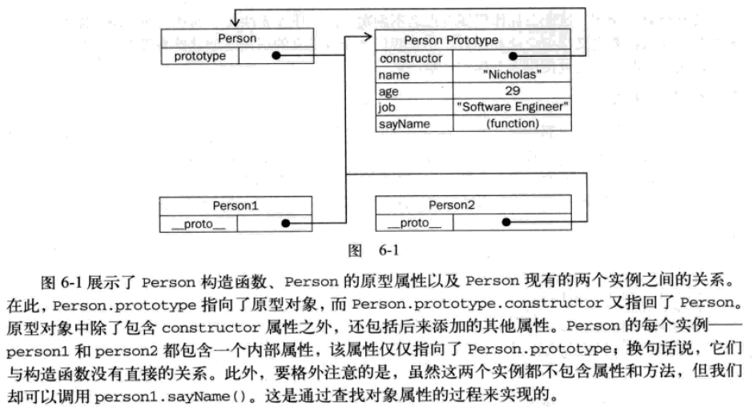
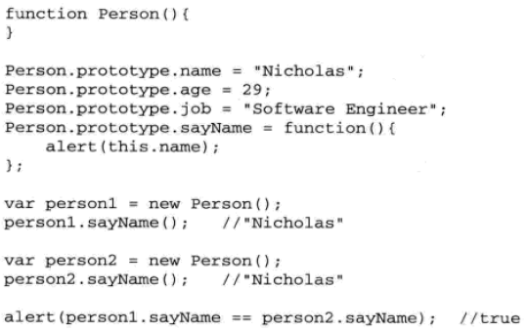
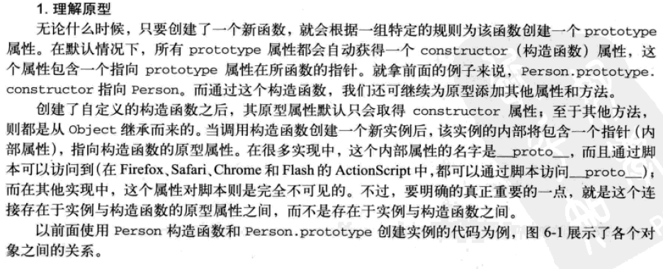

 |  | 原型扩展
 |  |  | var Calculator = function (decimalDigits, tax) {
 |  |  | this.decimalDigits = decimalDigits;
 |  |  | this.tax = tax;
 |  |  | };

 |  |  | 三种写法： |  |  | 此种方式改变了constructor的指向
 |  |  | Calculator.prototype = { |  |  | Calculator.prototype = function () { | BaseCalculator.prototype.add = function (x, y) {
 |  |  | add: function (x, y) { |  |  | add = function (x, y) { | return x + y;
 |  |  | return x + y; |  |  | return x + y; | };
 |  |  | }, |  |  | }, | BaseCalculator.prototype.subtract = function (x, y) {
 |  |  |  |  |  |  | return x - y;
 |  |  | subtract: function (x, y) { |  |  | subtract = function (x, y) { | };
 |  |  | return x - y; |  |  | return x - y;
 |  |  | } |  |  | }
 |  |  | }; |  |  | return {
 |  |  |  |  |  | add: add,
 |  |  |  |  |  | subtract: subtract
 |  |  |  |  |  | }
 |  |  |  |  |  | }();

 |  |  | 同理：类的实例也可以直接绑定到prototype
 |  |  | var AClass = function () {
 |  |  | this.Aaa = 100;
 |  |  | }
 |  |  | var BClass = function () {
 |  |  | this.Bbb = 'DFG';
 |  |  | }
 |  |  | var bx = new BClass()
 |  |  | AClass.prototype = bx |  | prototype直接设置为另一类型的实例
 |  |  | var ax = new AClass()
 |  |  | alert(ax.Bbb)

 |  | 原型链
 |  |  | （构造）函数
 |  |  |  | 创建对象
 |  |  |  | 自动为创建的新对象设置了原型对象(prototype object) 。存放于 Function.prototype 属性中
2、Foo.prototype只是一个显式的属性，
也就是b和c的__proto__属性
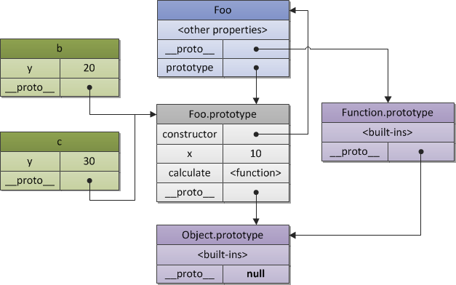
1、创建对象
 |  |  | // 构造函数
 |  |  | function Foo(y) {
 |  |  | // 构造函数将会以特定模式创建对象：被创建的对象都会有"y"属性
 |  |  | this.y = y;
 |  |  | }

 |  |  | Foo.prototype.x = 10;

 |  |  | // 继承方法"calculate"
 |  |  | Foo.prototype.calculate = function (z) {
 |  |  | return this.x + this.y + z;
 |  |  | };
 |  |  | // 使用foo模式创建 "b" and "c"
 |  |  | var b = new Foo(20);
 |  |  | var c = new Foo(30);

 |  |  | // 调用继承的方法
 |  |  | b.calculate(30); // 60
 |  |  | c.calculate(40); // 80

原型链继承
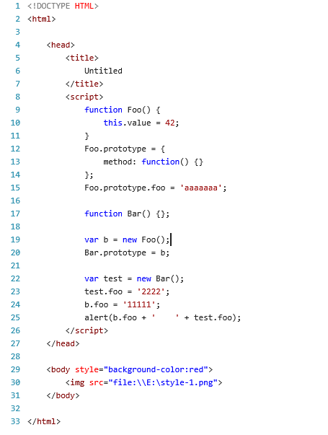
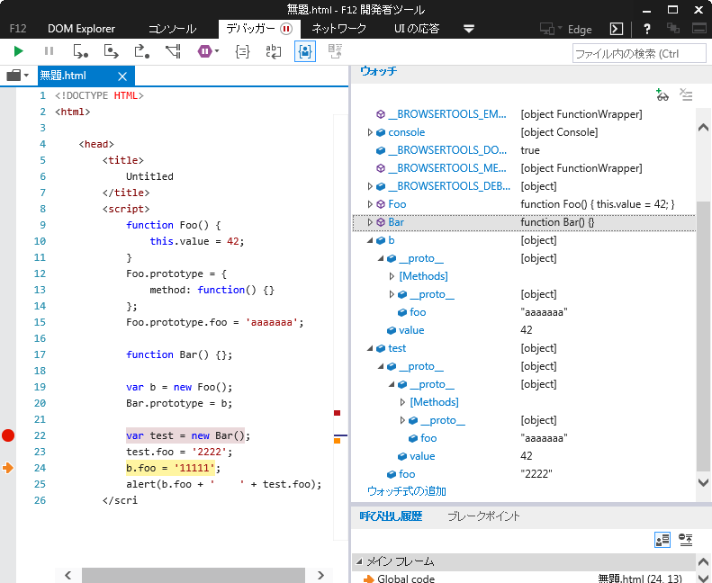

原型
继承

如果属性是原型链(prototype)上的，那么，只要给它赋值，无论是在基类还是子类都是clone一份，原型链上的不变。
子类修改基类的自定义的属性时也是如此。
也就是说，只要子类不对继承来的属性重新赋值，那么它就会永远随着基类的值改变而改变。

进阶
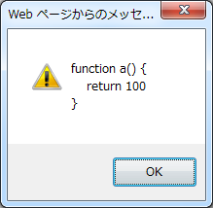
下面的输出结果
 | function a() {
 | return 100
 | }
 | var a
 | alert(a) | a函数代码

隐式全局变量
 | function sum(x, y) { |  |  |  |  |  | myglobal = "hello"; // 不推荐写法
 | var result = x + y; |  |  |  |  |  | console.log(myglobal); // "hello"
 | var a = b = 0; |  | //等价于var a = (b = 0)【从右到左的赋值】 |  |  |  | console.log(window.myglobal); // "hello" | 对象属性的两种访问方式
 | c = 'str….'; |  | //全局变量
 | return result; |  |  |  |  |  | console.log(window["myglobal"]); // "hello"
 | } |  |  |  |  |  | console.log(this.myglobal); // "hello"
 | sum(100, 22)
 | console.log(result)

delete
 | 运算符删除对以前定义的对象属性或方法的引用 |  |  |  | 无法删除原始的 ECMAScript 方法
 | 有var创建的全局变量（任何函数之外的程序中创建）是不能被删除的。
 | 无var创建的隐式全局变量（无视是否在函数中创建）是能被删除的。

for...in
 | 重复JS对象所有的属性 |  |  | ※出力：属性名
 | 不用用它循环数组（取得的是下标】

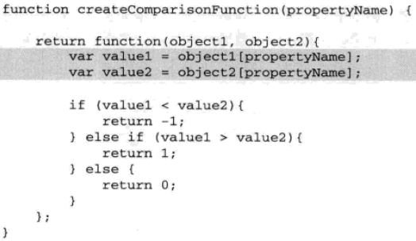
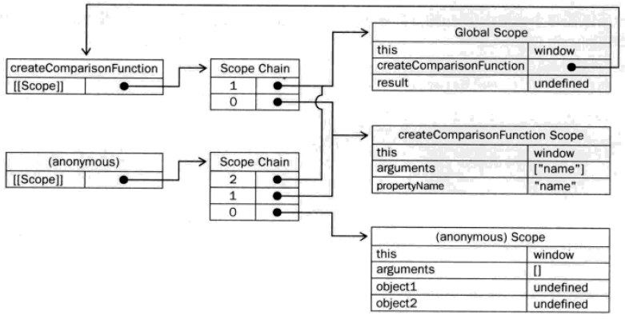
作用域链
闭包

闭包

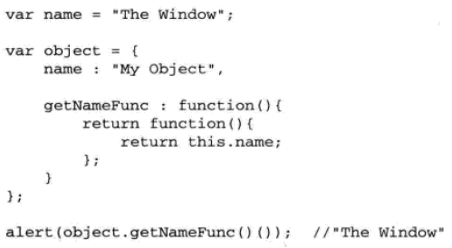
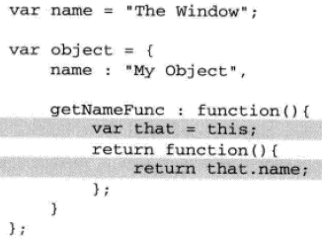

 | /*闭包缺陷*/ |  |  |  | 自执行函数表达式
 | (function ($) { |  |  |  |  | (function () { /* code */ }()); // 推荐使用这个
 | var result = new Array(), |  |  |  |  | (function () { /* code */ })(); // 但是这个也是可以用的
 | i = 0;
 | for (; i < 10; i++) { |  |  |  | function makeCounter() {
 | result[i] = function () { |  |  |  | // 只能在makeCounter内部访问i
 | return i; |  |  |  | var i = 0;
 | }; |  |  |  | return function () {
 | } |  |  |  | console.log(++i);
 | $.RES1 = result; |  |  |  | };
 | })(jQuery); |  |  |  | }
 | // 执行数组中的函数 |  |  |  | // 注意，counter和counter2是不同的实例，分别有自己范围内的i
 | $.RES1[0](); //结果是10. |  |  |  | var counter = makeCounter();
 |  |  |  |  | counter(); // logs: 1
 | /*修复闭包缺陷*/ |  |  |  | counter(); // logs: 2
 | (function ($) { |  |  |  | var counter2 = makeCounter();
 | var result = new Array(), |  |  |  | counter2(); // logs: 1
 | i = 0; |  |  |  | counter2(); // logs: 2
 | for (; i < 10; i++) {
 | result[i] = (function (num) {
 | return function () {
 | return num;
 | }
 | })(i);
 | }
 | $.RES2 = result;
 | })(jQuery);
 | //调用闭包函数
 | console.log($.RES2[0]()); //结果是0.

命名空间／包
 | var app = app || {};
 | app.moduleA = app.moduleA || {};
 | app.moduleA.subModule = app.moduleA.subModule || {};
 | app.moduleA.subModule.MethodA = function () {
 | console.log("print A");
 | };
 | app.moduleA.subModule.MethodB = function () {
 | console.log("print B");
 | };

JSON
 | var j1 = '{ "prop": "val" }'; |  | ○ | 注意双引号、单引号
 | var j2 = "{ 'prop': 'val' }"; |  | ×
 | var j3 = '{ prop: "val" }'; |  | ×

